MDNG45ITO
Zvolte jazyk |  |  | Lichte Breite (A) |  |  |  |  |  |  |  |  | Füllen Sie bitte alle markierte Felder aus!
Select a language |  |  | Lichte Höhe (B)
Wählen Sie eine Sprache: |  | DE
Wybierz język: |  |  | empfohlene Rahmenbreite - Bestellmaß (W) |  |  | W = A-30 |  | E | Bespiel der Befestigung
Sélectionner une langue: |  |  | empfohlene Rahmenhöhe - Bestellmaß (H) |  |  | H = B-15
Kies een taal:
Valige keel |  |  |  |  |  |  |  | Montage durch den Rahmen
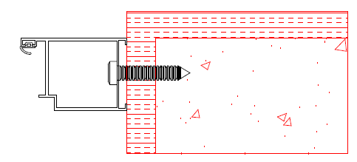
Valitse kieli
Выбрать язык
Välj ett språk

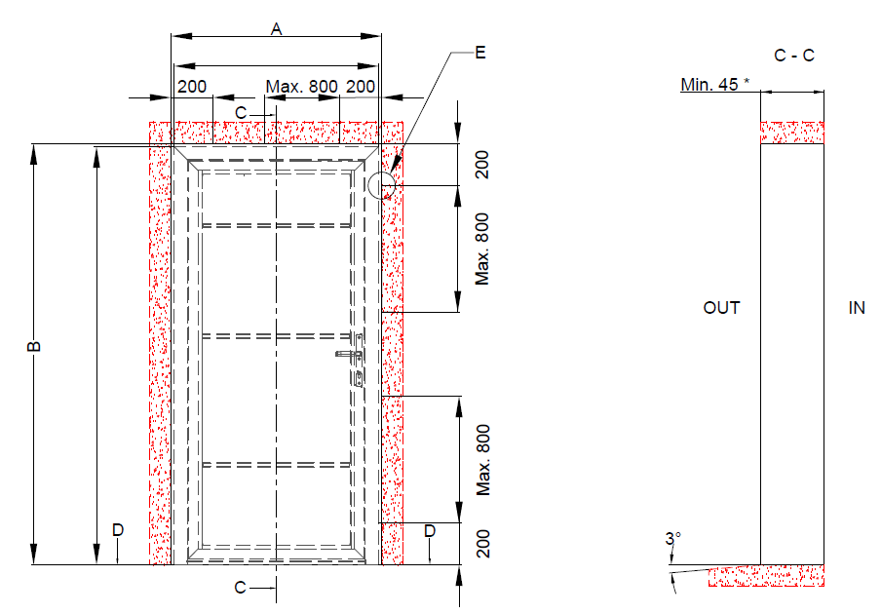

 |  |  | W = A-30 |  | Befestigungspunkte

 |  |  |  |  |  |  |  | Montage mit den Befestigungsplatten
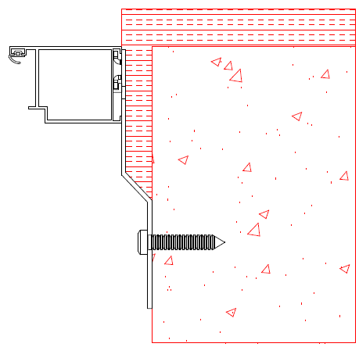

 | H = B-15

 |  |  |  |  |  |  | * bei der Montage von Mandoor NG durch den Rahmen. Bei der Montage mit den Befestigungsplatten muss die Bauöffnung eine Mindestiefe von 100mm haben.

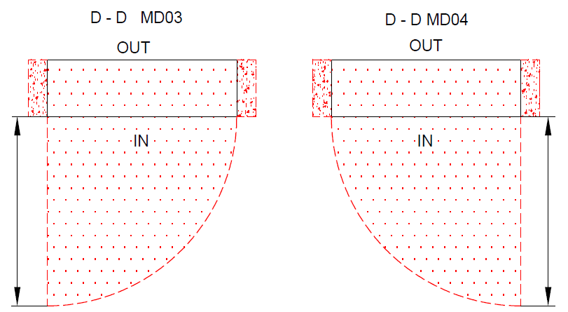

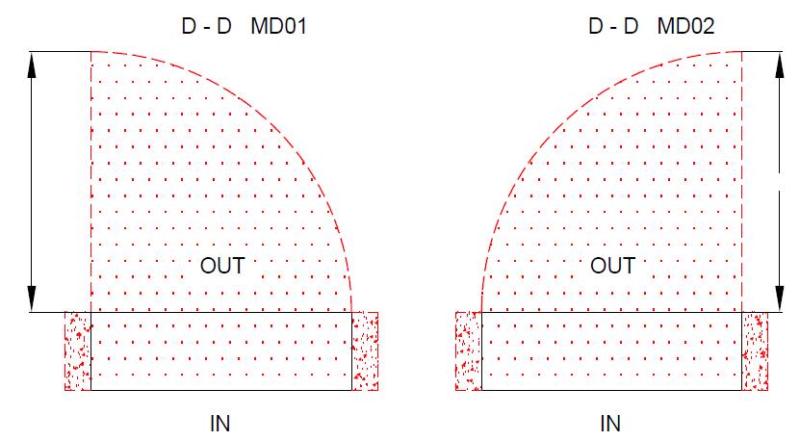

 |  |  |  | A
A
 |  |  |  |  | A |  |  | A

 |  |  |  |  |  |  |  |  |  | Mandoor NG ohne thermische Trennung

 |  |  |  |  |  |  |  |  |  | Typ der Montage | Version: | Format:
Die Oberfläche für die Montage muss gerade und fest sein Die Winkel in der Öffnung müssen rechtecking sein Der Boden muss gerage und waagerecht sein |  |  |  |  |  |  |  |  |  | In die Öffnung | 2035 | A4

